Feuil1
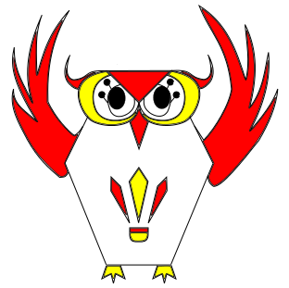
 |  | Le chouette tournoi:OWLS TEAM BAD I

 |  | PRAYSSAS - 47

CLUB : |  |  | Sigle : |  | Ligue : |  | Inscriptions à renvoyer avec règlement à
Nom responsable : |  |  |  |  |  |  | Mr ARRECGROS Vincent
Adresse : |  |  |  |  |  |  | L'HOSTE 47190 Galapian
 |  |  |  |  |  |  | Avant le 30 avril 2014
Tel : |  |  | email : |  |  |  | renseignement : chabadas47@gmail.com

H/F | NOM Prénom |  | Licence | Classement | Tableau | Nom de l'équipe |  | Montant | REPAS
 |  |  |  |  | souhaité |  |  |  | Oui/Non | Montant
H | David Yonex |  | 123456 | D4/D4/D4 | C | Les drôles de chouettes |  | 15 | Oui | 12

Inscription : | 16€ par joueur si équipe de 2 |  |  | Repas : | 12 € |  | TOTAL | 0 | TOTAL | 0
 | 14€ par joueur si équipe de 3 ou 4
Merci d'établir 2 chéques différents (1 pour les inscriptions, 1 pour les repas) libellés à l'ordre de "Chabadas47"
Les inscriptions ne seront prises en compte qu'à réception du règlement, |  |  |  |  |  | le / /2014 signature :

